Sheet1
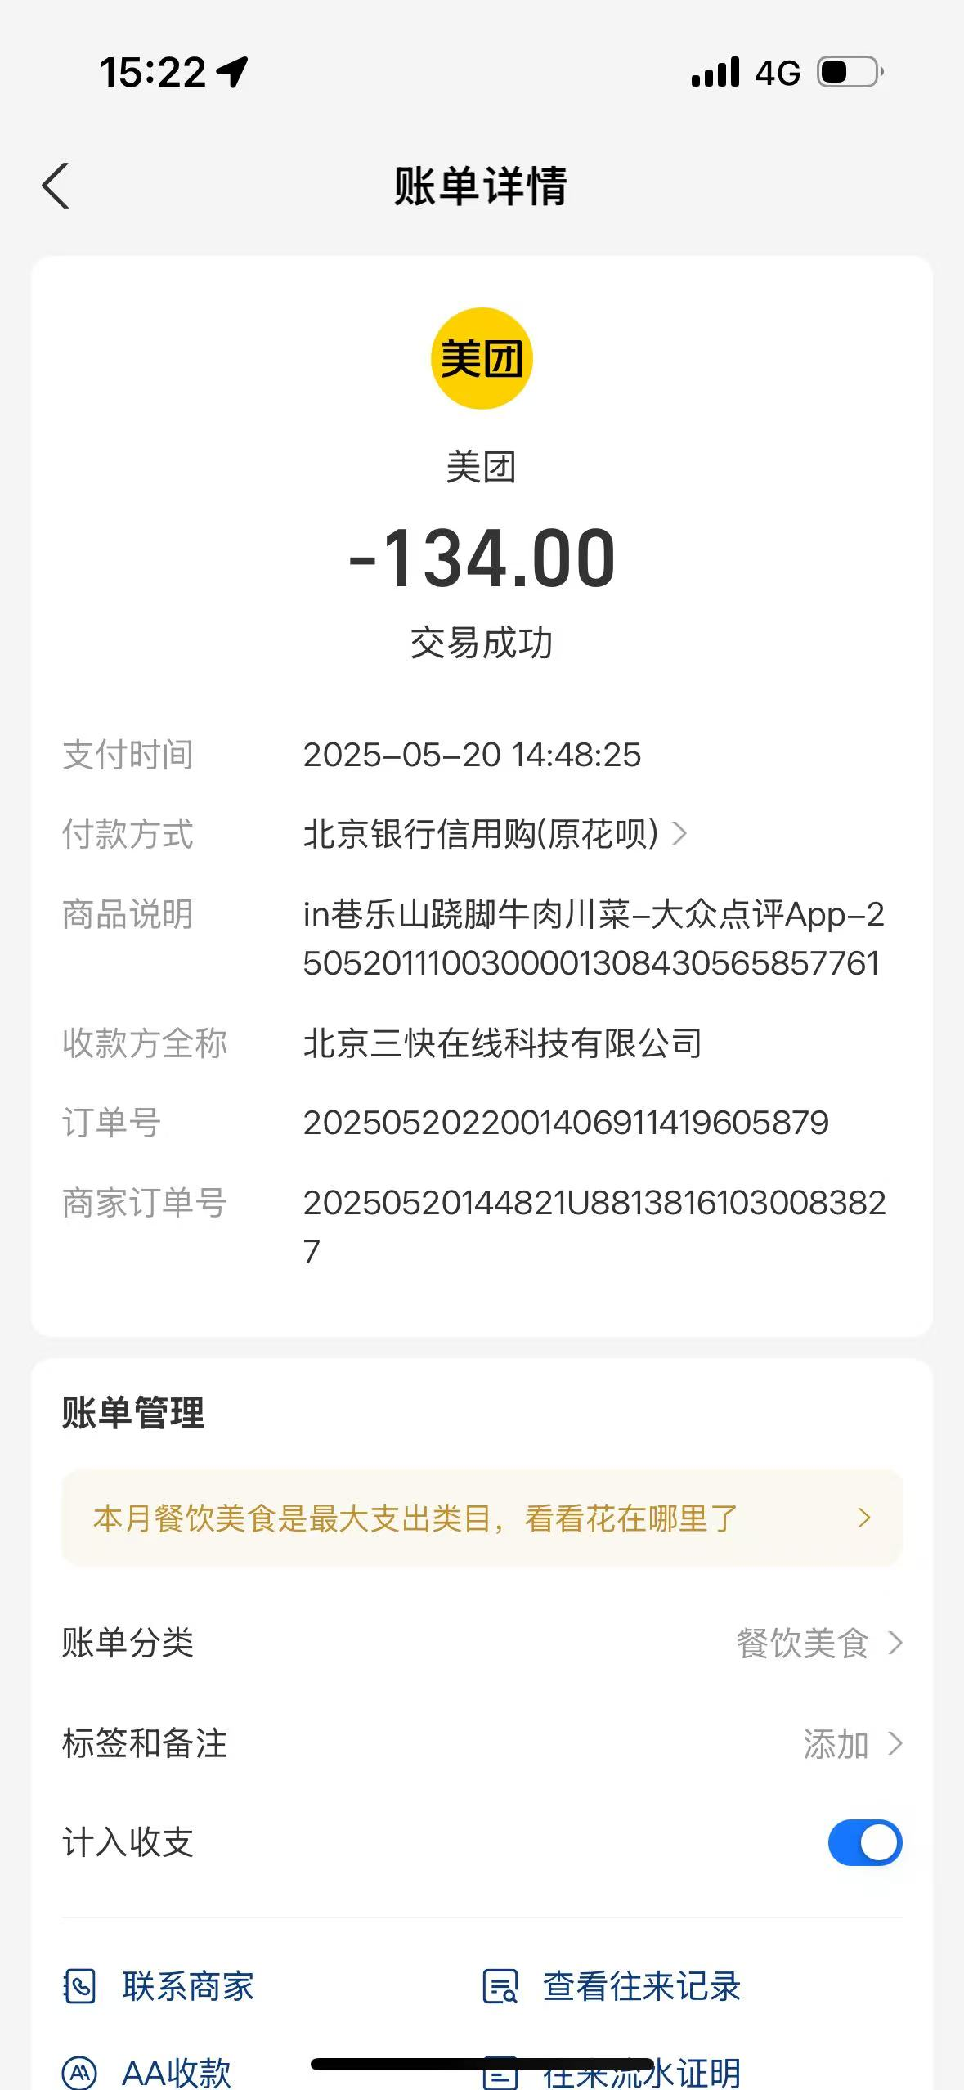

 | 118.82+134=252.82元

现金支付300 老板退了160 实际支付140

Sheet2
